REQUER ESPECIF
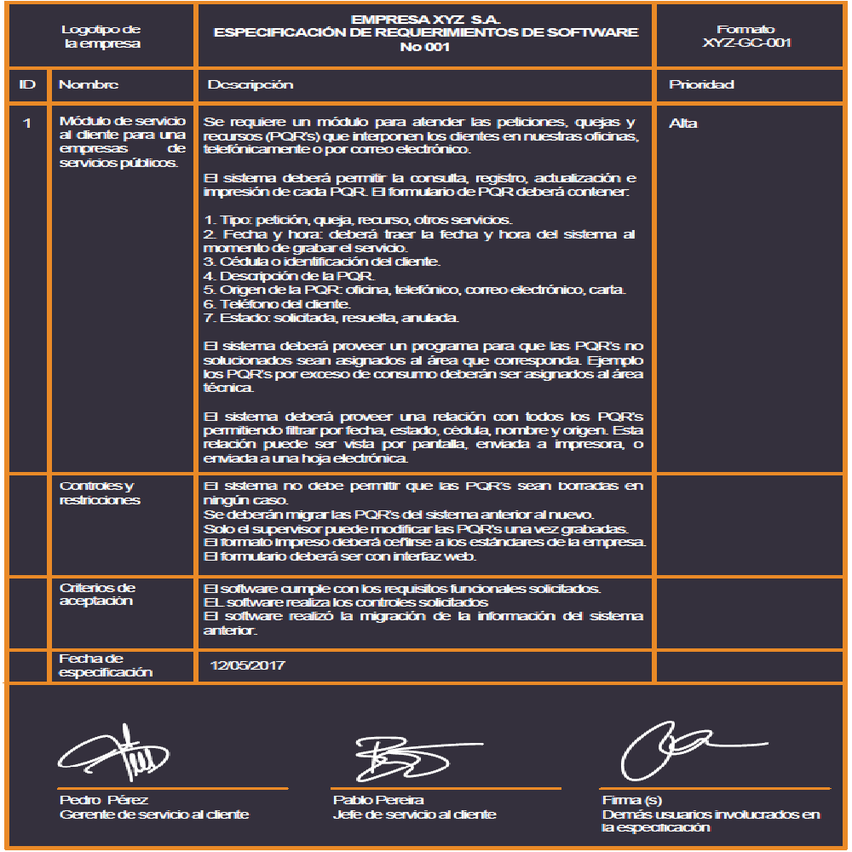
 |  | TENTACIONES MARLLY
 |  | ESPECIFICACIÓN DE REQUERIMIENTOS DE SOFTWARE
 |  | No 1
ID | Nombre | Descripción | Prioridad
1 | Loing | RF 1.1 El sistema contará con la opción de registro donde aparecerá un formulario que pedirá datos personales los cuales serán guardados y podra registrarse . RF 1.2 El sistema tendrá la opción de inicio de sesión, donde el cliente colocará su usuario y contraseña. RF 1.3 El sistema tendrá la opción de recuperar contraseña en caso de olvidarla. | Alta
 | Controles y restricciones | El sistema deberá implementar controles de autenticación y validación de datos para garantizar que el registro de usuarios se realice mediante formularios con campos obligatorios correctamente verificados (correo válido, contraseña segura, datos completos), almacenando la información de manera cifrada para proteger la confidencialidad. Asimismo, el inicio de sesión deberá validar credenciales de forma segura, limitar intentos fallidos para prevenir accesos no autorizados y registrar los accesos realizados, mientras que la opción de recuperación de contraseña deberá ejecutarse mediante mecanismos seguros como verificación por correo electrónico o código temporal. Como restricciones generales, el sistema dependerá de una base de datos protegida y actualizada, no permitirá contraseñas débiles ni cuentas duplicadas con el mismo correo o usuario, deberá cumplir con normativas de protección de datos personales y garantizar la seguridad y privacidad de la información almacenada.
 | Criterios de Aceptación | El software cumple con el registro de usuarios mediante formularios con datos obligatorios correctamente validados y almacenados de forma segura. El software realiza la autenticación de usuarios validando credenciales, limitando intentos fallidos y garantizando accesos seguros. El software ejecuta la recuperación de contraseña mediante mecanismos seguros como verificación por correo o código temporal, protegiendo la información del usuario.
 | Fecha de especificación | 28/03/2026

 | _________________________ ________________________ ______________________
 | Firma Firma(s) Firma(s)
 | ( Dueño del proceso ) Usuarios participantes Demás usuarios involucrados
 | en la especificación en la especificación

 |  | TENTACIONES MARLLY | Espacio para información del formulario a partir del sistema de gestión de calidad
 |  | ESPECIFICACIÓN DE REQUERIMIENTOS DE SOFTWARE
 |  | No 2

ID | Nombre | Descripción | Prioridad
2 | Gerente, inventario | RF 2.1 El sistema le generará notificaciones al gerente sobre la cantidad de personas que vieron algún producto RF 2.2 El sistema le mostrará al gerente cuántos y cuáles productos se vendieron. RF 2.3 El sistema mostrará cuantos y cuales productos están en Stock. RF 2.4 El sistema mostrará compras entregadas. RF 2.5 El sistema mostrará las ventas pendientes por entregar. RF 2.6 El gerente podrá modificar artículos y agregar artículos para vender. RF 2.7 El gerente podrá ver todas las facturas enviadas a los usuarios. RF 2.8 En la cuenta del Gerente de la empresa el sistema permitirá acceder a un inventario. RF 2.9 El sistema le permitirá al gerente confirmar los pedidos pagados para poder ser enviados. | Alta
 | Controles y restricciones | El sistema deberá implementar controles de acceso basados en roles, permitiendo únicamente al usuario con perfil de Gerente acceder a funciones administrativas como visualización de reportes, inventario, facturas, modificación de artículos y confirmación de pedidos, mediante autenticación segura y registro de cada acción realizada (fecha, hora y responsable) para garantizar la trazabilidad. Asimismo, deberá validar la integridad de los datos, evitando registros incompletos, valores negativos o modificaciones indebidas, y asegurando que los pedidos solo puedan confirmarse si el pago ha sido previamente verificado y que los estados sigan una secuencia lógica. Como restricciones generales, el sistema dependerá de una base de datos actualizada y de conexión a internet para el acceso en línea, no permitirá la eliminación de facturas emitidas ni de productos con ventas asociadas, deberá cumplir con normativas de protección de datos y mantener la coherencia y consistencia de la información mostrada en notificaciones, reportes y consultas administrativas.
 | Criterios de Aceptación | El sistema permite al gerente acceder de forma segura a su perfil y visualizar información actualizada de inventario, ventas, pedidos y notificaciones. El sistema permite al gerente agregar y modificar productos en el inventario, validando los datos y registrando cada acción realizada. El sistema permite al gerente visualizar facturas y confirmar pedidos únicamente cuando el pago ha sido verificado, evitando acciones no autorizadas.
 | Fecha de especificación | 2026-03-28

 | _________________________ ________________________ ______________________
 | Firma Firma(s) Firma(s)
 | ( Dueño del proceso ) Usuarios participantes Demás usuarios involucrados
 | en la especificación en la especificación

 |  | TENTACIONES MARLLY | Espacio para información del formulario a partir del sistema de gestión de calidad
 |  | ESPECIFICACIÓN DE REQUERIMIENTOS DE SOFTWARE
 |  | No 3

ID | Nombre | Descripción | Prioridad
3 | Ventas | RF 2.1 El sistema permitirá procesar una venta seleccionando productos mediante escaneo de código de barras o búsqueda manual. RF 2.2 El sistema deberá actualizar automáticamente la cantidad de productos en el inventario al realizar una venta, descontando las unidades correspondientes y registrando el movimiento de salida asociado al ID de la venta, con el fin de garantizar la trazabilidad de la operación. RF 2.3 El sistema permitirá registrar el pago en efectivo, transferencia digital (Nequi/Daviplata) o crédito ("fiar"). RF 2.4 El sistema permitirá pausar una venta en curso para atender a otro cliente y recuperarla después sin perder los datos cargados. RF 2.5 El sistema generará un ticket de venta (físico o digital) con el resumen de la compra para el cliente. RF 2.6 El sistema permitirá registrar el saldo inicial del día y generar un reporte de arqueo al finalizar la jornada. RF 2.7 El sistema permitirá cancelar una venta realizada, exigiendo un motivo y reintegrando los productos al stock. | Alta
 | Controles y restricciones | El sistema deberá establecer controles que garanticen la correcta autenticación del usuario antes de procesar ventas, registrar pagos, cancelar transacciones o generar reportes, asegurando que cada operación quede asociada a un ID único y registrada con fecha, hora y responsable para mantener la trazabilidad. Asimismo, deberá validar la disponibilidad de stock antes de confirmar una venta, impedir cantidades negativas en inventario, exigir un motivo obligatorio para la cancelación de ventas y verificar que los pagos (efectivo, transferencia digital o crédito) sean registrados correctamente antes de cerrar la transacción. En cuanto a restricciones generales, el sistema dependerá de una base de datos sincronizada para actualizar automáticamente el inventario, no permitirá cerrar ventas sin productos registrados ni sin método de pago definido, no permitirá cancelar ventas ya reportadas contablemente sin el debido control, y deberá garantizar la coherencia entre ventas, inventario y arqueo diario, evitando inconsistencias entre el saldo inicial, las ventas realizadas y el reporte final de caja.
 | Criterios de Aceptación | El software permite la selección de productos mediante escaneo o búsqueda manual, validando la existencia de stock antes de cargarlos a la venta. El sistema descuenta automáticamente las unidades del inventario al confirmar la venta, generando un registro de salida con ID único y trazabilidad total. El aplicativo registra pagos en efectivo, transferencias o crédito, validando que el método seleccionado cubra el total exacto antes de procesar la transacción. El sistema permite pausar y recuperar ventas en curso de forma íntegra, asegurando que los datos no se pierdan al alternar entre diferentes clientes. El software genera un ticket de venta físico o digital con el resumen detallado de la compra y los datos legales de la transacción para el cliente. El sistema gestiona el arqueo diario mediante el registro obligatorio de saldo inicial y la generación de un reporte final que concilie ventas y caja. El aplicativo permite la cancelación de ventas mediante la justificación obligatoria de un motivo, reintegrando automáticamente los productos al inventario. El software restringe el cierre de ventas si no hay productos cargados, métodos de pago definidos o una sesión de usuario autenticada y activa. El sistema registra automáticamente fecha, hora y responsable en cada operación de venta o cancelación para garantizar la auditoría del proceso.
 | Fecha de especificación | 2026-03-28

 | _________________________ ________________________ ______________________
 | Firma Firma(s) Firma(s)
 | ( Dueño del proceso ) Usuarios participantes Demás usuarios involucrados
 | en la especificación en la especificación

 |  | TENTACIONES MARLLY | Espacio para información del formulario a partir del sistema de gestión de calidad
 |  | ESPECIFICACIÓN DE REQUERIMIENTOS DE SOFTWARE
 |  | No 4

ID | Nombre | Descripción | Prioridad
4 | Compras | RF 3.1 Registro de Compras: Captura de código, fecha, proveedor, productos, cantidades, precios, valor total, método de pago y responsable. RF 3.2 Registro de Proveedores: Almacenar NIT, nombre, dirección, contacto, correo, estado y fecha de registro. RF 3.3 Historial de Compras: Consulta cronológica de compras con detalle de proveedor, productos y valores. RF 3.4 Modificación de Compras: Mantener trazabilidad de cambios con fecha y responsable. | Media
 | Controles y restricciones | El sistema deberá implementar controles de autenticación y autorización para garantizar que únicamente usuarios con permisos administrativos puedan registrar, consultar o modificar compras y proveedores, asegurando que cada operación quede registrada con fecha, hora y responsable para mantener la trazabilidad. Asimismo, deberá validar la integridad de los datos ingresados, exigiendo campos obligatorios como código, proveedor, cantidades, precios y método de pago, evitando valores negativos o inconsistentes y calculando automáticamente el valor total de cada compra. Como restricciones generales, el sistema dependerá de una base de datos actualizada y coherente con el inventario, no permitirá eliminar registros de compras ya contabilizadas sino únicamente modificarlos bajo control de auditoría, deberá conservar el historial cronológico sin alteraciones indebidas y garantizar que toda modificación quede registrada para fines de control interno y posibles revisiones administrativas o legales.
 | Criterios de Aceptación | El software captura el registro completo de compras incluyendo código, productos, cantidades, precios y método de pago, calculando automáticamente el valor total. El sistema almacena la información detallada de proveedores (NIT, contacto, estado) mediante formularios que validan obligatoriamente los campos antes del registro. El aplicativo permite la consulta cronológica del historial de compras, detallando proveedores, productos y valores totales de forma organizada y legible. El software permite la modificación de compras bajo un control estricto de auditoría, registrando la fecha y el responsable de cada cambio realizado. El sistema restringe el acceso a los módulos de compras y proveedores únicamente a usuarios con permisos administrativos mediante una autenticación segura. El aplicativo registra automáticamente la fecha, hora e ID del responsable en cada operación de compra o modificación para garantizar la trazabilidad total. El software impide el registro de valores negativos, precios en cero o campos obligatorios incompletos durante la captura de facturas de compra. El sistema bloquea la eliminación definitiva de registros de compras ya contabilizados, permitiendo únicamente ajustes que queden documentados en el historial. El aplicativo garantiza la sincronización en tiempo real entre el registro de compras y el aumento automático de las cantidades en el inventario.
 | Fecha de especificación | 2026-03-28

 | _________________________ ________________________ ______________________
 | Firma Firma(s) Firma(s)
 | ( Dueño del proceso ) Usuarios participantes Demás usuarios involucrados
 | en la especificación en la especificación

 |  | TENTACIONES MARLLY | Espacio para información del formulario a partir del sistema de gestión de calidad
 |  | ESPECIFICACIÓN DE REQUERIMIENTOS DE SOFTWARE
 |  | No 5

ID | Nombre | Descripción | Prioridad
5 | Administracion | RF 4.1 El sistema permitirá visualizar el estado financiero general (Activos, Pasivos e Ingresos) en un rango de fechas. RF 4.2 El sistema generará informes que muestren la ganancia real (Precio Venta - Precio Compra) por producto o categoría. RF 4.3 El sistema permitirá administrar el listado de clientes deudores, abonos y saldos pendientes. RF 4.4 El sistema identificará los productos con mayor rotación (los más vendidos) y los que no se mueven. RF 4.5 El sistema permitirá registrar salidas de dinero ajenas a compras (servicios públicos, arriendo, reparaciones). RF 4.6 El sistema permitirá definir qué acciones puede hacer un "Vendedor" (solo ventas) frente a un "Administrador" (todo). RF 4.7 El sistema permitirá rastrear cada acción crítica realizada en el software para evitar fraudes. | Alta
 | Controles y restricciones | El sistema deberá establecer controles de acceso basados en roles, permitiendo únicamente a usuarios autorizados (Administrador o Gerente) visualizar información financiera, gestionar clientes deudores, registrar gastos y configurar permisos, garantizando que cada acción crítica quede registrada con fecha, hora y responsable para asegurar la trazabilidad y prevenir fraudes. Asimismo, deberá validar la integridad y coherencia de los datos financieros, calculando automáticamente ganancias, rotación de productos y saldos pendientes, evitando modificaciones no autorizadas o eliminación de registros contables ya consolidados. Como restricciones generales, el sistema dependerá de la correcta integración con los módulos de ventas, compras e inventario para generar reportes precisos, no permitirá alterar historiales financieros sin dejar evidencia en auditoría, deberá mantener la confidencialidad de la información económica y cumplir con principios de control interno y normativas de protección de datos aplicables.
 | Criterios de Aceptación | El software visualiza el estado financiero general detallando activos, pasivos e ingresos dentro de un rango de fechas seleccionado por el usuario. El sistema genera informes de rentabilidad real calculando automáticamente la diferencia entre el precio de venta y el de compra por producto o categoría. El aplicativo administra el listado de clientes deudores permitiendo el registro de abonos y la actualización automática de saldos pendientes de pago. El software identifica y reporta los niveles de rotación de inventario, señalando los productos con mayor demanda y aquellos sin movimiento comercial. El sistema permite el registro de egresos operativos como servicios públicos, arriendo y reparaciones, categorizándolos como salidas de dinero ajenas a compras. El aplicativo implementa un control de acceso basado en roles que restringe las funciones administrativas y financieras exclusivamente a usuarios autorizados. El software rastrea y almacena cada acción crítica realizada en el sistema, registrando fecha, hora y responsable para prevenir fraudes y garantizar la auditoría. El sistema valida la integridad de los datos financieros impidiendo la alteración de historiales consolidados sin dejar evidencia en el registro de auditoría. El aplicativo garantiza la confidencialidad de la información económica mediante protocolos de seguridad que protegen los reportes ante usuarios no administrativos. El software calcula automáticamente la coherencia entre ventas, compras y gastos para asegurar que los reportes de ganancia real sean precisos y confiables.
 | Fecha de especificación | 2026-03-28

 | _________________________ ________________________ ______________________
 | Firma Firma(s) Firma(s)
 | ( Dueño del proceso ) Usuarios participantes Demás usuarios involucrados
 | en la especificación en la especificación

Casos de uso
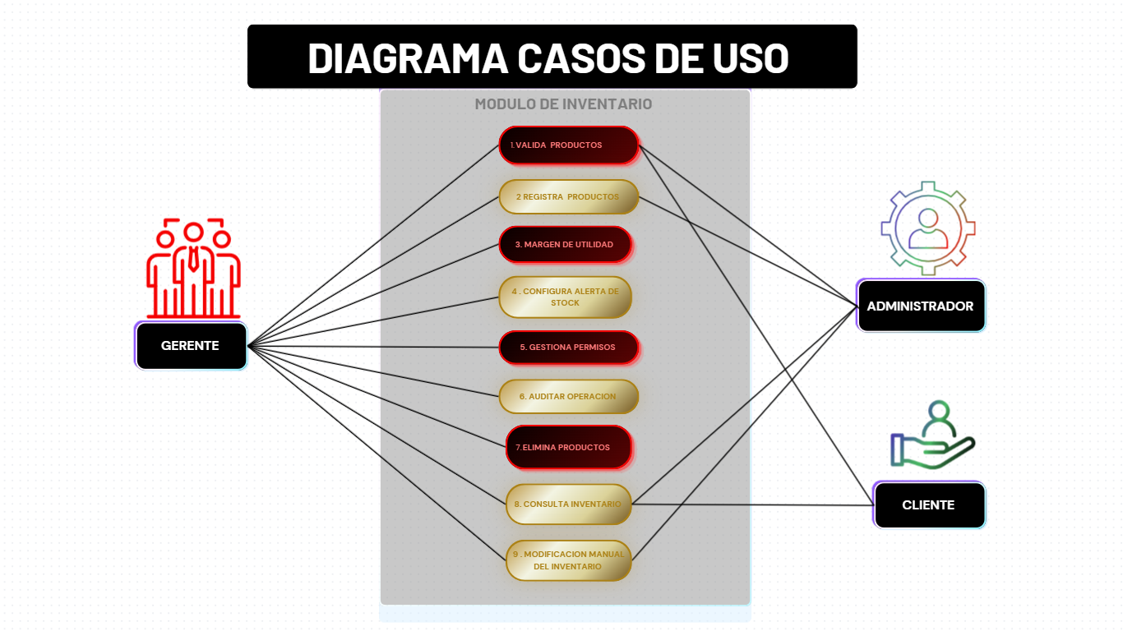
CLASES Vr C.U.U
Casos de uso requisitos |  | Casos de uso A

Requisitos | RF 1.1
 | RF 1.2
 | RF 1.3
 | RF 2.1
 | RF 2.2
 | RF 2.3
 | RF 2.4

 | RF 2.5

 | RF 2.6
 | RF 2.7
 | RF 2.8
 | RF 2.9

 | RF 3.1
 | RF 3.2
 | RF 3.3
 | RF 4.1
 | RF 4.2
 | RF 4.3
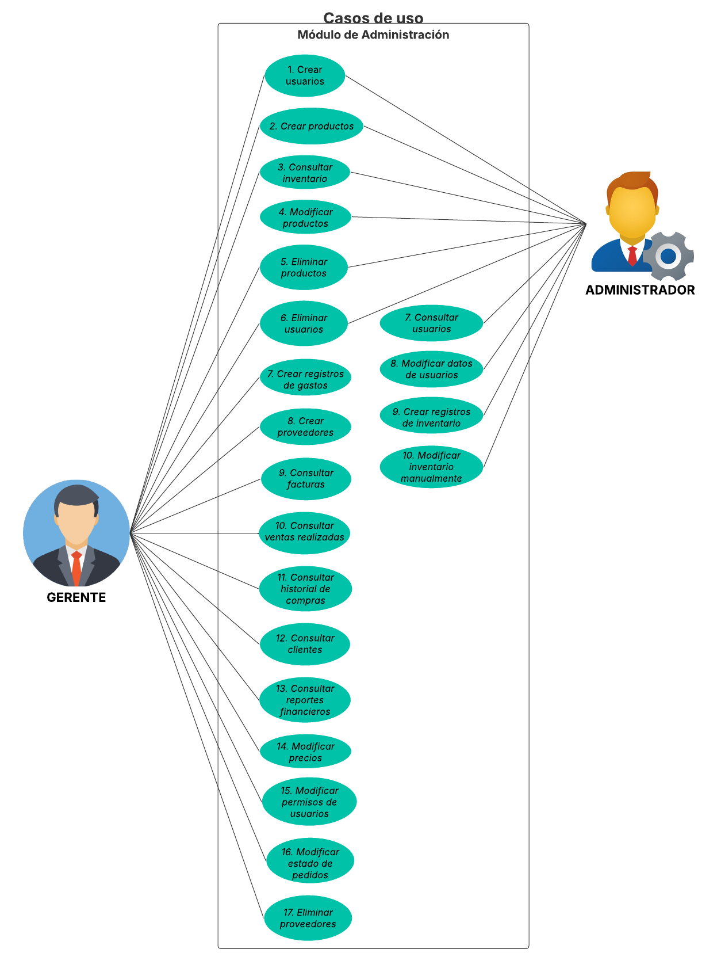
 | RF 4.4
 | RF 5.1
 | RF 5.2
 | RF 5.3
 | RF 5.4
 | RF 5.5
 | RF 5.6
 | RF 5.7
 | RF 5.8

 |  |  | 0

